Лист 1
Прайс-лист
МИР ПРЯЖИ

В валюте: руб. (курс 1).
Цены указаны на 07.08.2020

№ | Номенклатура/ Характеристика номенклатуры | Описание | Изображение | Артикул | Цена | Ед. | Остаток | Ссылка на сайт
 | Лампа накаливания для швейных машин 15W винтовое крепление | Лампа накаливания для швейных машин 15W винтовое крепление | 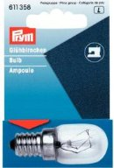 | 611358 | 158.30 |  |  | Изображение
 | Лампа накаливания для швейных машин 15W винтовое крепление |  |  |  | 158.30 | шт | 14 | Изображение
 | Лампа накаливания для швейных машин 15W штыковое крепление | Лампа накаливания для швейных машин 15W штыковое крепление | 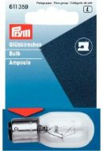 | 611359 | 158.30 |  |  | Изображение
 | Лампа накаливания для швейных машин 15W штыковое крепление |  |  |  | 158.30 | шт | 24 | Изображение

